Solicitud gráfica
 | Área: | Matemáticas |  |  | Fecha:
 | Grado: | 10
 | Título del tema: | La estadística y la combinatoria |  |  | ¿Cuaderno de estudio o recurso? | Recurso
 | Editor: | Adriana Ma. Pachón |  |  | Motor del recurso | M101

 | Código guión o recurso: | MA_10_06_CO_REC170 | ← Para determinar este código, visite la hoja de Ayuda
 |  |  |  |  | ESPECIFICACIÓN DE ARCHIVOS A ENTREGAR
Núm. | Archivo Shutterstock o ruta en web | Imagen para: | Tipo | Ubicación de la imagen en el recurso M101 | Nombre imagen SMALL | Tamaño imagen SMALL | Nombre imagen ZOOM | Tamaño imagen ZOOM | Descripción | Observaciones
IMG01 | Ver descripción | Recurso M101 | Ilustración | Contenido | MA_10_06_CO_REC170_IMG01n.png | 286 x 286 px | MA_10_06_CO_REC170_IMG01a.png | 500 x 500 px | Gráfica que se muestra adjunta en la observación (es importante que tenga toda la información que se muestra) Imagen para pregunta 2 | 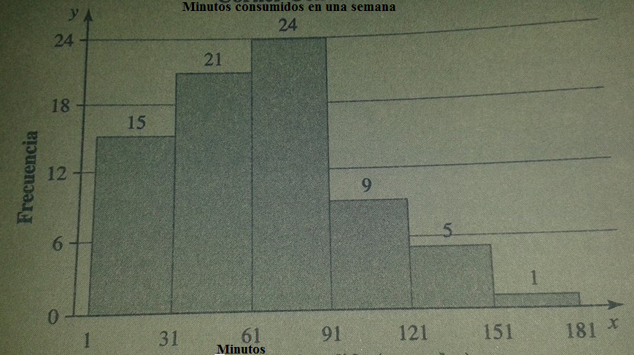
IMG02 | Ver descripción | Recurso M101 | Ilustración | Contenido | MA_10_06_CO_REC170_IMG02n.png | 286 x 286 px | MA_10_06_CO_REC170_IMG02a.png | 500 x 500 px | Tabla que se muestra adjunta en la observación Imagen para pregunta 3
IMG03 | 261177431 | Recurso M101 | Ilustración | Contenido | MA_10_06_CO_REC170_IMG03n.png | 286 x 286 px | MA_10_06_CO_REC170_IMG03a.png | 500 x 500 px | Ilustrar los datos que se muestran. (Ignorar código de shutterstock), solo la tabla de valores. Imagen para pregunta 8. | 